Known Item Searches
Nr. | Beispielsuche | Beschreibung der aktuellen Situation (Aug./Sept. 2023) | Gewünschtes Verhalten | Quelle | Anmerkungen
 |  |  | Für alle Suchen absteigend chronologisch Verlagsort diskriminieren Suchbegriff im Inhaltsverz. niedriger als Titel
 |  |  | Für alle Suchen (wenn möglich): peer reviewte titel boosten Abstand zw. Suchtermini berücksichtigen absteigend chronologisch als erstes Relevanzkriterium, ergänzend als 2. Autor mit den meisten Publikationen im Index
1 | Klaus Hurrelmann, Gudrun Quenzel: Lebensphase Jugend | Ältere Auflage kommt vor neuer | absteigend chronologisch |  | Bei meiner Recherche (14.8.) ist die neuere Auflage oben der erste Treffer...
2 | Lehrbuch Organisationspsychologie | Der richtige Treffer ist unter den ersten 5, älteste Auflage kommt jedoch vor neueren | absteigend chronologisch bei identischem Titel |  | Autor Heinz Schuler, Suchtherme entsprechen Titelangaben (MARC 245) Gut: Rezensionen kommen nach der Originalpublikation in der Trefferliste
3 | Alois Hahn Konstruktionen des Selbst | Erster Treffer ist der gewünschte (https://stabikat.de/Record/321817974) | passt, keine Änderung gewünscht |  | Im zweiten Treffer ist Alois Hahn die gefeierte Person, der dritte Treffer bei der Suche erscheint, weil im SOLR-Record-Feld "fulltext" der Name "Alois Hahn" auftaucht, im MARC-Bereich des Records gibt es den Namen nicht, im Titelfeld 245 c kommt ein anderer Alois vor, aber keiner der anderen Suchbegriffe. (zugehöriger Titel: "Handbuch interkulturelle Germanistik" https://stabikat.de/Record/359444792#solrdetails ) Für den vierten Treffer hat Alois Hahn ein Vorwort verfasst, im Inhaltsverzeichnis (erfasst im SOLR) kommt darüber hinaus häufig das Wort "Selbst" vor, ein- oder zweimal auch "Konstruktion" (https://stabikat.de/Record/235129291#solrdetails )
4 | African American Review | Erster Treffer ist ein Zeitschriftenband, zweiter Treffer ist eine Online-Ausgabe (https://stabikat.de/Record/JST000966193), dritter Titel ist die Online-Variante des ZS-Gesamttitels (https://stabikat.de/Record/306594528) Vierter Treffer ist die gedruckte Variante des ZS-Gesamtttiels (https://stabikat.de/Record/131111493) | Erster Treffer Print ZS-Gesamttitel (https://stabikat.de/Record/131111493), zweiter Treffer Online ZS-Gesamttitel (https://stabikat.de/Record/306594528) Nachfolgend die Bände |  | Wunsch: Zeitschriftenhauptaufnahmen vor den einzelnen Bänden auch bei Suche in "Alle Felder" (in Kategorie "Zeitschrift" ist das so (Oe)
5 | Die Organisierte Welt Internationale Beziehungen und Organisationsforschung | gutes Beispiel, Titel zuerst, dann Rezension dazu | passt, keine Änderung gewünscht | * Matomo | Suchbegriffe aus Titelfeld 245 a und b
6 | Young, Iris Marion (2002): Inclusion and Democracy. Oxford: Oxford University Press | Rezension kommt vor Primärliteratur | Rezension diskriminieren |  | Bei weniger genauen Suchangaben kommen noch deutlich mehr Rezensionen vor dem eigentlichen Buch: Die Suche nach "Young, Iris Marion Inclusion and Democracy" führt zu einer Trefferliste mit sieben Rezensionen als obersten Treffen. Erst dann kommt die gedruckte Ausgabe und danach die Online-Ausgabe. Die Renzensionen sind neuer als die Original-Publikation
7 | The Law of nature in the thought of Hugo grotius | Aufsatz Suche führt zu mehreren Treffern des gleichen Aufsatzes aber von verschiedenen Anbietern (Dubletten) | Anzeige von nur einem Treffer (für den Aufsatz) | * Matomo | [Grouping]
8 | Boundary and the Making of Home | Es handelt sich um einen Aufsatztitel, der zweisprachig ist. Der Text selbst ist auf Chinesisch. Wird nach dem englischen Titel gesucht, erscheint der Treffer erst auf Platz 12. Wird mit weiteren Angaben aus dem (Unter-)Titel gesucht, landet der Artikel ganz oben. Der englische Titel ist in MARC 246 a (inklusive Untertitel), der chinesische Titel in MARC 245 a. Die Suche nach dem chinesischen Titel liefert einen Treffer. | Titel des Aufsatzes weiter oben (maximal an 10. Stelle) ranken | Nutzerstudie | die ersten drei Treffer (bei Suche in "Alle Felder" enthalten das Wort "boundaries" im Titel. Eventuell genaue Wortform höher ranken als abweichende Formen? (Oe)
9 | Journal of Comparative Law 2021 | 1. Treffer ist gesuchter Band | Zsn-Gesamttiel vor Zsn-Bänden | Matomo: All Fields
10 | glaser karin | 9. Treffer ist von dieser Autorin | Bei Author-Suche Autorenfeld boosten (gegenüber anderen Feldern, auch Titel) | Matomo: Author
12 | 36 strategeme harro von senger | 2 Rezensionen vor 3. Treffer (=gesuchter Aufsatz) | Rezension diskriminieren | Matomo: All Fields
13 | 阎连科 | 1. Treffer scheint Gesuchtes zu sein |  | Matomo: All Fields | Suchanfragen in nicht-lateinischen Schriften berücksichtigen, ggf. Kontaktaufnahme mit Sonderabt.
14 | Samuel Scheidt | Musiker; erste Treffer Lit. Über ihn, ca. 9. Treffer Musikalie "Werke" | chronologisch absteigend | Matomo: All Fields
15 | Karte von Tschili und Schantung | Erste:r Treffer ist gesuchte Karte |  | Matomo: All Fields
16 | Liberty manik | erste 3 Treffer sind Rezensionen, dann folgen Publikationen der Person | Rezension diskriminieren | Matomo: All Fields
17 | Sadeleer, Environmental principles. From political slogans to legal rules | 1. Treffer = gedr. Aufsatz; 2. Treffer = gleichnamiges Buch (ersch. 2002), 3. Treffer = Buch (ersch. 2020), 4. + 5. Treffer = e-book (2002 vor 2020), 6. Treffer = online-Aufsatz | Soll es Ranking gedruckt versus online geben / Mono versus Aufsatz? | Matomo: All Fields
18 | Selam Berlin Yade Kara | 1. Treffer = gesuchter Roman |  | Matomo: All Fields
19 | "Corte, Justine del" | nur 3 Treffer: Aufsätze dieser Verfasserin |  | Matomo: All Fields
20 | Allg. polit. Nachrichten Organ Bergbau Hüttenbetrieb 1858- | Suche "alle Wörter" und Suchanfrage "Nachrichten Organ Bergbau Hüttenbetrieb": 3 Treffer | Zsn-Gesamttiel vor Zsn-Bänden | ?

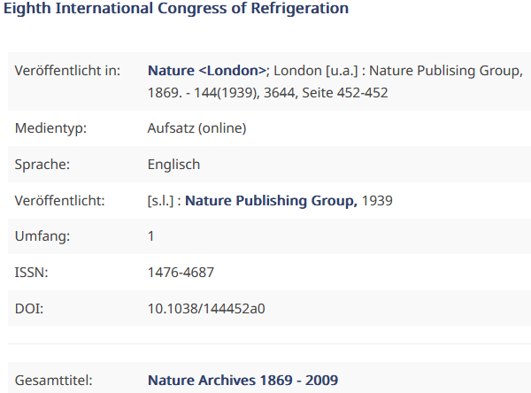
21 |  |  |  |  | Bsp. Eines Datensatzes mit wenig Merkmalen: wie wird dieser Datensatz durch Ranking beeinflusst? Wann fällt er hinten runter?

